Sheet1
惠州市中大惠亚医院工会委员会2021年夏日送清凉饮品报价单
货物 | 产品规格 | 预算数量（份） | 单价报价 （元/份） | 用料 | 配图（包装图）
饮品 | 王老吉凉茶茶饮料 夏季绿盒250ml*12盒植物饮料盒装 | 750 （每份为王老吉凉茶1箱+美汁源果粒橙） |  |  | 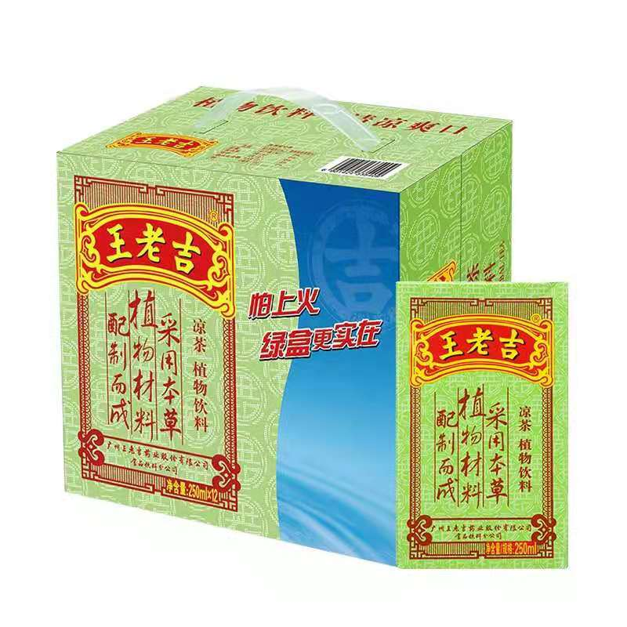
 | 美汁源果粒橙 300ml*12瓶/箱 橙汁饮料饮品果汁 |  |  |  | 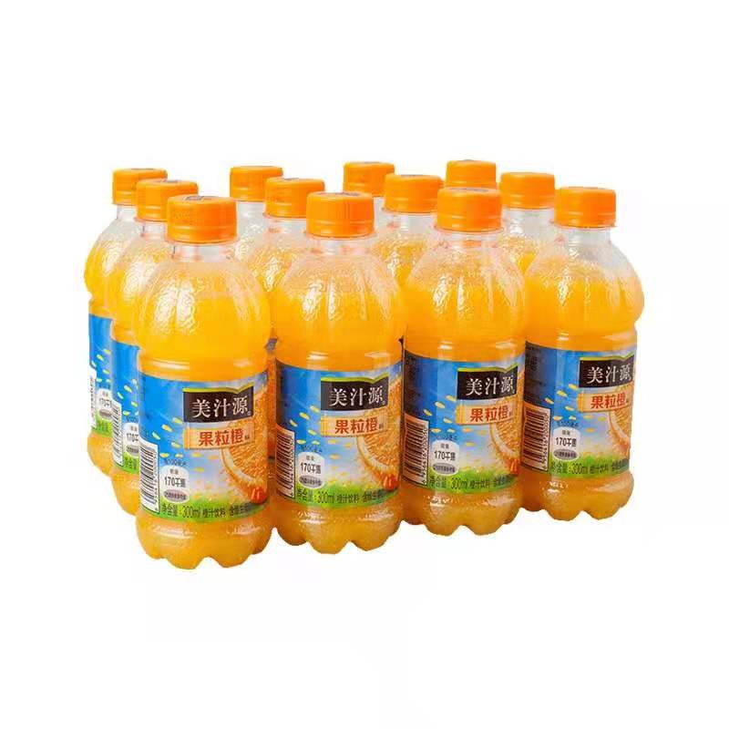
备注：
1、饮品预算采购数量为750份，不超过50元/份，届时按实际份数结算；
2、报价包括各种税金、包装费、配送费运、材料费、人工费等一切费用的总和；
3、若有其他建议方案，请参照本报价单格式作书面报价。
报价单位（盖章）：
联系人：
联系电话：

